Ark1
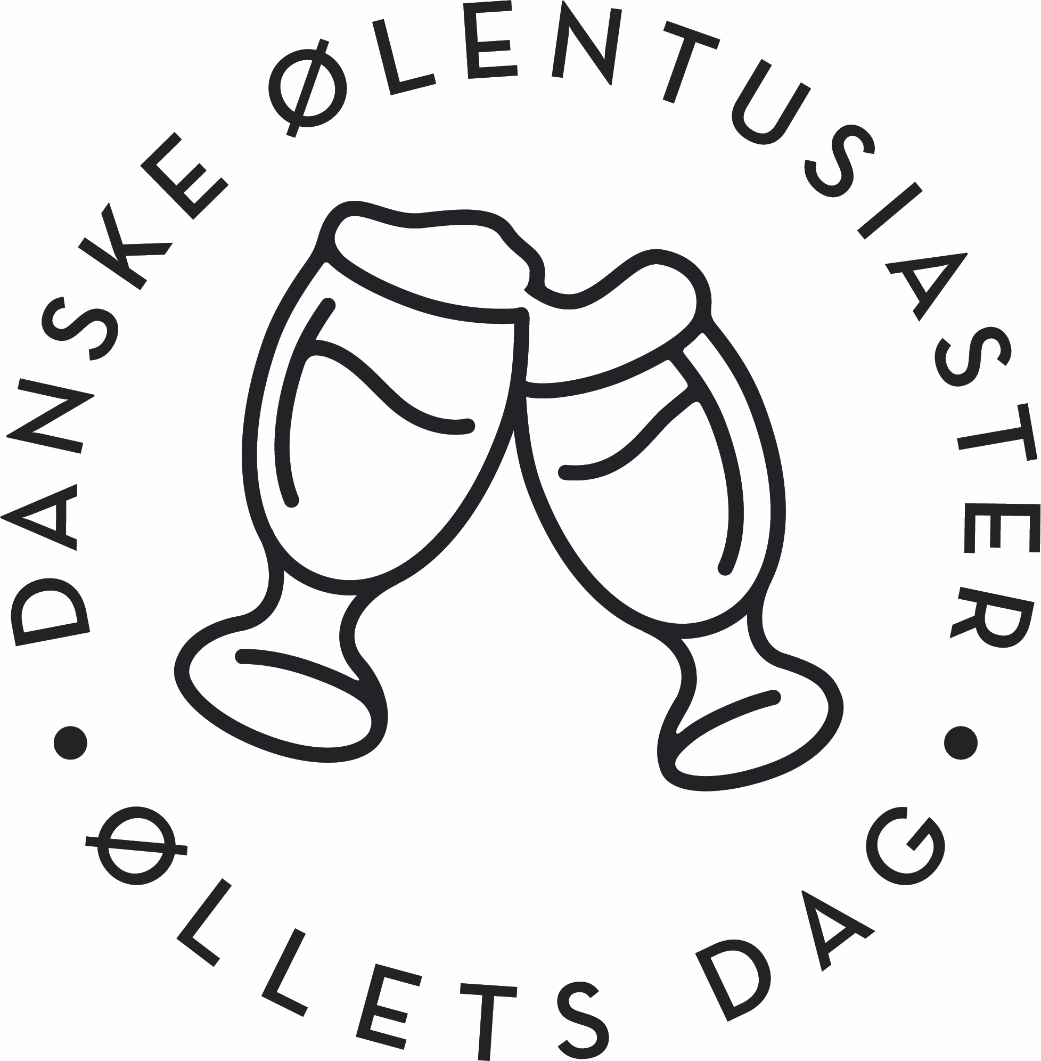
 | ØLLETS DAG 2022
Afd.
Postadr. | Navn |  |  |  | tlf.
 | Gade
 | Postnr og By

Bestiller hermed følgende: |  |  | TAST KUN I DE |  | GULE | FELTER
Her er årets tilbud fra Øllets Dag Udvalget: Skemaet skal returneres til "oldag@ale.dk" SENEST 20 JUNI
Tilbuddet gælder kun de afdelinger der arrangerer Øllets Dag. Alle priser er inkl. moms
NB. Skemaet skal returneres som excel ark .xlsx
 |  |  |  |  |  |  | Stk | Pris | i alt
BEACHFLAG 1: ”Godt øl til danskerne” KOMPLET |  |  |  |  |  |  | 0 | 1250.00 | 0.00
BEACHFLAG 2: ”Vil du fejre øllets dag" KOMPLET |  |  |  |  |  |  | 0 | 1250.00 | 0.00
BEACHFLAG 3: ”Meld dig ind på ALE.DK" UDEN STANG mål:259x84cm |  |  |  |  |  |  | 0 | 125.00 | 0.00
 |  |  |  |  |  |  | BEACHFLAG I ALT |  | 0.00
 |  |  |  |  |  |  | Stk | Pris | i alt
BANNER 1: "Godt øl til danskerne" Ensidet 300X50 cm. |  |  |  |  |  |  | 0 | 750.00 | 0.00
BANNER 2: "Øllets Dag" Ensidet 300 X 50 cm. |  |  |  |  |  |  | 0 | 750.00 | 0.00
Materialer i alt |  |  |  |  |  |  | BANNER I ALT |  | 0.00
T-SHIRTS: (Koboltblå), forside nyt logo, ryg logo + 1. lørdag i september

Ærmetryk: Ale.dk |  |  |  |  |  |  |  | ØKONOMI
Størrelse | DAME | HERRE |  | T-Shirts priser |  | ant. |  | ØDU | LKAFD
Small | 0 | 0 |  | 1 - 10 | 0.00 | 0 |  | 0.00 | 0.00
Medium | 0 | 0 |  | 11-20 | 50.00 | 0 |  | 0.00 | 0.00
Large | 0 | 0 |  | 21 - xx | 100.00 | 0 |  | 0.00 | 0.00
XL | 0 | 0 |  |  |  | T-shirt |  | 0.00 | 0.00
XXL | 0 | 0 |  |  |  | Beachflag |  | 0.00 | 0.00
XXXL | 0 | 0 |  |  |  | Banner |  | 0.00 | 0.00
XXXXL | udsolgt | 0 |  |  |  | DØE-TILSKUD |  |  | -500.00
I alt | 0 | 0 | i alt | 0 |  | Samlet pris |  | 0.00 | 0.00
 |  |  |  |  |  |  |  | Tilskud | Faktura
PR - Materiel. I begrænset omfang gratis. |  |  |  |  |  |  |  | ant.
Øllets Dag plakat – A2-tørrelse, gratis. |  |  |  |  |  |  |  | 0
Øllets Dag plakat – A3-størrelse, gratis. |  |  |  |  |  |  |  | 0
Gamle numre af ØLentusiasteN, + blå/gule mærkater til at sætte på dem. gratis |  |  |  |  |  |  |  | 0
Hvervefolder, gratis. |  |  |  |  |  |  |  | 0
Kuglepenne – i begrænset omfang, gratis |  |  |  |  |  |  |  | 0
ØNSKER I AT ANVENDE AFDELINGS FORENINGSTØJ BELØB KR. 500 TAST 1 |  |  |  |  |  |  |  | 1
Se DØE-Håndbogen punkt 10.
Beskriv kort JERES ARRANGEMENT.
Hvilket:
Hvad:
Hvor:
Hvornår:
Hvorledes:

BANNER 1: "Godt øl til danskerne" Ensidet 300X50 cm. Ny version med
BANNER 2: "Øllets Dag" Ensidet 300 X 50 cm. Ny version med DØE logo

